Guidelines
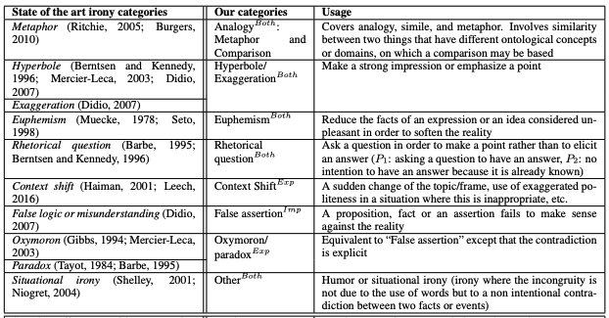
Guidelines | LABELs
Annota se una o più figure retoriche sono presenti nella reply e specifica quali (nella colonna K) | ANALOGY
Lo schema funziona sul testo ironico. In MultiPICo l'ironia viene identificata nelle reply rispetto al post | HYPERBOLE
https://github.com/Jihen-Karoui/Scheme/blob/master/A%20Multi-layered%20Annotation%20Schema%20for%20Irony%20in%20Tweets.pdf | EUPHEMISM
 | RHETORICAL QUESTION
 | CONTEXT SHIFT
 | FALSE ASSERTION
 | OXYMORON
 | OTHER

